关系图
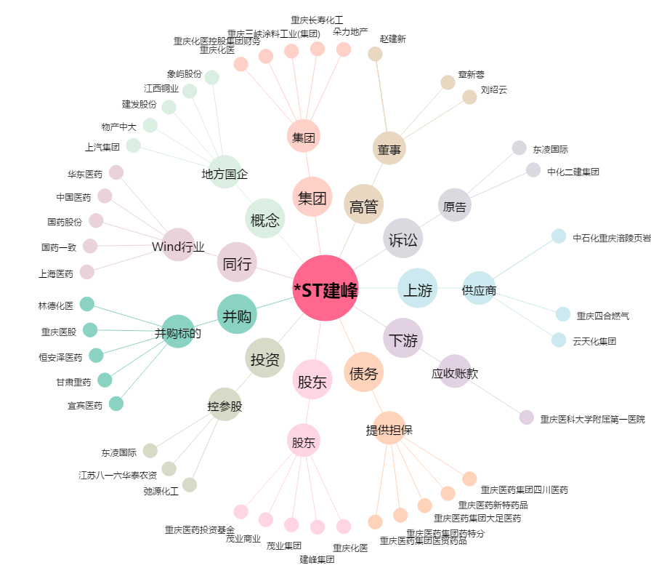
*ST建峰[000950.SZ] - 关系概览图

